E-Rモデル エンティティ一覧
E-R図
システム名 |  | 洋服を扱うショッピングサイト |  | 作成者 | 秋枝
工程名 |  |  |  | 作成日付 | 2022-10-26
ドキュメント名 |  |  |  | バージョン | v1.1
E-R図ID |  |  |  | 更新者 | 秋枝
概要 |  | 洋服を扱うショッピングサイトのE-R図、エンティティ一覧 |  | 更新日付 | 2023-05-08

エンティティ一覧
No. | 論理エンティティ名 | 物理エンティティ名 | エンティティ種別 | 定義
1 | 顧客 | user | マスター | 顧客情報
2 | 商品 | item | マスター | 商品情報
3 | カート | cart | イベント | カート情報
4 | 購入 | buy | イベント | 購入情報
5 | 在庫 | inventory | イベント | 在庫情報
6 | ブログ | blog | マスター | ブログ情報
7 | ブランド | brand | マスター | ブランド情報
8 | カテゴリー | category | マスター | カテゴリー情報
9 | リレーション | relation | イベント | フォロー、フォロワー情報
10 | 投稿 | post | イベント | 投稿情報
11 | コメント | comment | イベント | コメント情報
E-Rモデル図
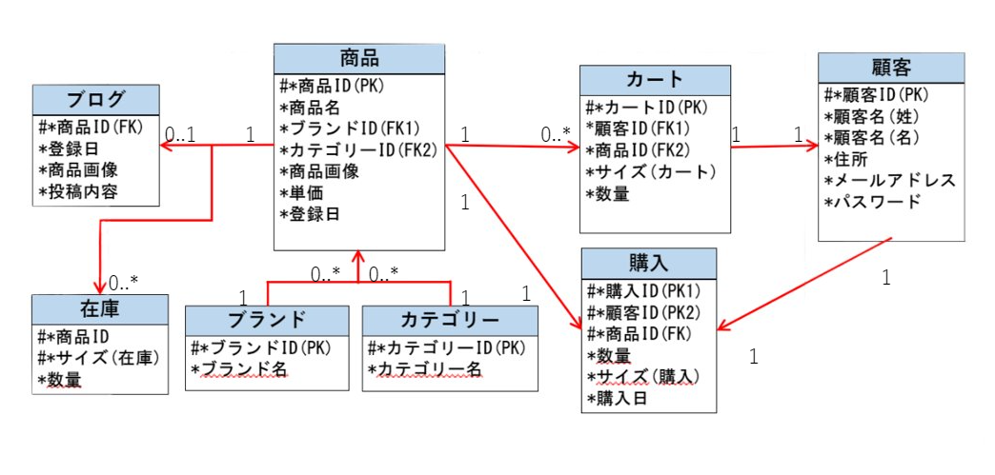

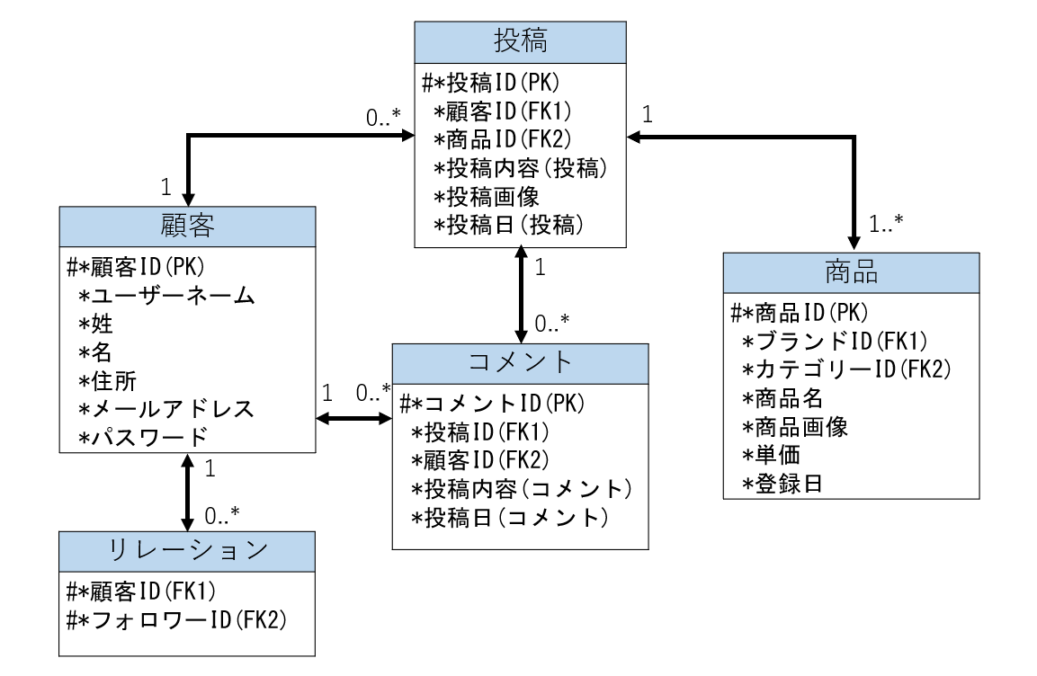
追加分

